Tabelle1
 | 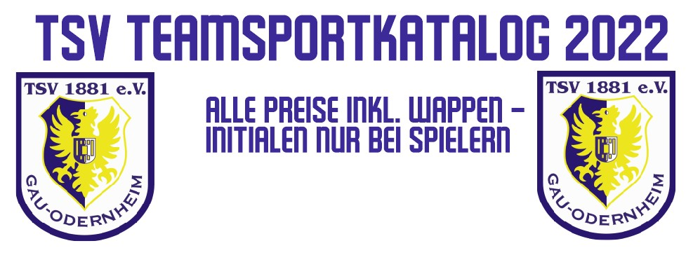
Name
Vorname
Mannschaft
Initialen
Zahlunsgweise | Den Betrag ist auf die IBAN des Fördervereins DE38 5535 0010 0022 1721 92 zu überweisen. Verwendungszweck "Bestellung Teamsport Vorname Name Mannschaft" (Bsp.: Bestellung Teamsport Max Mustermann U12)
Artikel - Spieler | Ausführung | Art.Nr. | Anzahl | XS | S | M | L | XL | XXL | 34-38 | 38-42 | 42-46 | 46-50 | Farbe | Einzelpreis | Gesamtpreis
Academy Team Backpack | 48x33x17cm | DC2647 |  |  |  |  |  |  |  |  |  |  |  | 010 (black) | 23.00 € | 0.00 €
Academy Team L Hardcase | 63x31x31cm | CU8087 |  |  |  |  |  |  |  |  |  |  |  | 410 (navy) | 33.00 € | 0.00 €
Academy Team M Hardcase | 54x31x28cm | CU8096 |  |  |  |  |  |  |  |  |  |  |  | 410 (navy) | 30.00 € | 0.00 €
Matchfit Sleeve | Kinder/Erwachsene | CU6419 | 0 | --- | --- | --- | --- | --- | --- |  |  |  |  | 463 (royal blue) | 7.50 € | 0.00 €
Park 20 Crew Top | Kinder | BV6901 | 0 |  |  |  |  |  | --- |  |  |  |  | 463 (royal blue) | 23.00 € | 0.00 €
Park 20 Crew Top | Erwachsene | BV6875 | 0 | --- |  |  |  |  |  |  |  |  |  | 463 (royal blue) | 27.00 € | 0.00 €
Park 20 Knit Pant | Kinder | BV6902 | 0 |  |  |  |  |  | --- |  |  |  |  | 010 (black) | 19.00 € | 0.00 €
Park 20 Knit Pant | Erwachsene | BV6877 | 0 | --- |  |  |  |  |  |  |  |  |  | 010 (black) | 23.00 € | 0.00 €
Park 20 Knit Track Jacket | Kinder | BV6906 | 0 |  |  |  |  |  | --- |  |  |  |  | 463 (royal blue) | 23.00 € | 0.00 €
Park 20 Knit Track Jacket | Erwachsene | BV6885 | 0 | --- |  |  |  |  |  |  |  |  |  | 463 (royal blue) | 27.00 € | 0.00 €
Park 20 Polo | Kinder | BV6903 | 0 |  |  |  |  |  | --- |  |  |  |  | 463 (royal blue) | 17.00 € | 0.00 €
Park 20 Polo | Erwachsene | BV6879 | 0 | --- |  |  |  |  |  |  |  |  |  | 463 (royal blue) | 20.00 € | 0.00 €
Park 20 Rain Jacket | Kinder | BV6904 | 0 |  |  |  |  |  | --- |  |  |  |  | 463 (royal blue) | 26.00 € | 0.00 €
Park 20 Rain Jacket | Erwachsene | BV6881 | 0 | --- |  |  |  |  |  |  |  |  |  | 451 (obsidian) | 30.00 € | 0.00 €
Park 20 Short mit Taschen | Kinder | DB8244 | 0 |  |  |  |  |  | --- |  |  |  |  | 010 (black) | 16.00 € | 0.00 €
Park 20 Short mit Taschen | Erwachsene | CW6152 | 0 | --- |  |  |  |  |  |  |  |  |  | 010 (black) | 20.00 € | 0.00 €
Park 20 Training Top | Kinder | BV6905 | 0 |  |  |  |  |  | --- |  |  |  |  | 463 (royal blue) | 12.00 € | 0.00 €
Park 20 Training Top | Erwachsene | BV6883 | 0 | --- |  |  |  |  |  |  |  |  |  | 463 (royal blue) | 15.00 € | 0.00 €
Park First Baselayer | Kinder | AV2611 | 0 |  |  |  |  |  | --- |  |  |  |  | 463 (royal blue) | 13.00 € | 0.00 €
Park First Baselayer | Erwachsene | AV2609 | 0 | --- |  |  |  |  |  |  |  |  |  | 100 (white) | 17.00 € | 0.00 €
Park III Short | Kinder | BV6865 | 0 |  |  |  |  |  | --- |  |  |  |  | 010 (black) | 14.00 € | 0.00 €
Park III Short | Erwachsene | BV6855 | 0 | --- |  |  |  |  |  |  |  |  |  | 010 (black) | 15.00 € | 0.00 €
Squad leg sleeve | Kinder/Erwachsene | SK0033 | 0 | --- | --- | --- | --- | --- | --- |  |  |  |  | 463 (royal blue) | 5.00 € | 0.00 €
Team Club 20 Hoodie | Kinder | CW6896 | 0 |  |  |  |  |  | --- |  |  |  |  | 463 (royal blue) | 33.00 € | 0.00 €
Team Club 20 Hoodie | Erwachsene | CW6894 | 0 | --- |  |  |  |  |  |  |  |  |  | 463 (royal blue) | 40.00 € | 0.00 €
Team Park 20 Fall Jacket | Kinder | CW6159 | 0 |  |  |  |  |  | --- |  |  |  |  | 451 (obsidian) | 62.00 € | 0.00 €
Team Park 20 Fall Jacket | Erwachsene | CW6157 | 0 | --- |  |  |  |  |  |  |  |  |  | 451 (obsidian) | 70.00 € | 0.00 €
Team Park 20 Winter Jacket | Kinder | CW6158 | 0 |  |  |  |  |  | --- |  |  |  |  | 451 (obsidian) | 75.00 € | 0.00 €
Team Park 20 Winter Jacket | Erwachsene | CW6156 | 0 | --- |  |  |  |  |  |  |  |  |  | 451 (obsidian) | 82.00 € | 0.00 €
 |  |  |  |  |  |  |  |  |  |  |  |  |  |  |  | 0.00 €

